Planilha1
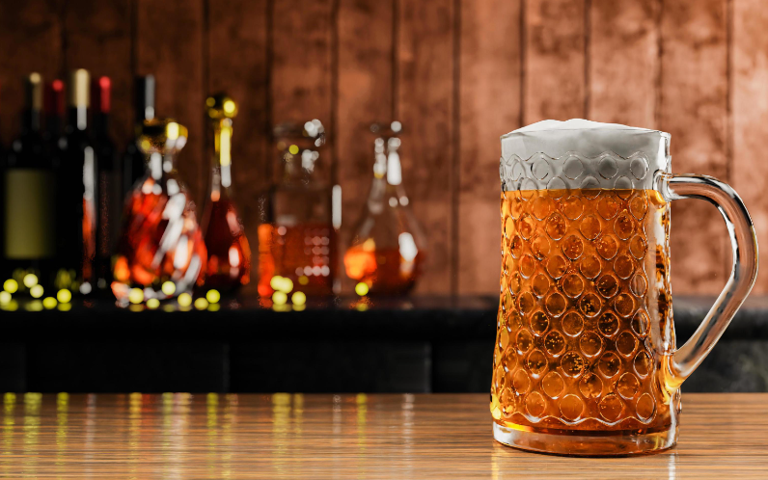
Ponto de Equilíbrio para fabricar Cerveja Artesanal
Produção de Cerveja Artesanal 1L
Opção | Custo fixo por pedido | Custo variável por unidade
Fabricar Cerveja | R$ 20,000.00 | R$ 8.50
Comprar de A | R$ 19,000.00 | R$ 10.00
Comprar de B | R$ 23,000.00 | R$ 5.00

Unidade de Cervejas | Fabricar | Comprar de A | Comprar de B
0 | R$ 20,000.00 | R$ 19,000.00 | R$ 23,000.00
300 | R$ 22,550.00 | R$ 22,000.00 | R$ 24,500.00
666 | R$ 25,661.00 | R$ 25,660.00 | R$ 26,330.00
969 | R$ 28,236.50 | R$ 28,690.00 | R$ 27,845.00
1200 | R$ 30,200.00 | R$ 31,000.00 | R$ 29,000.00
1500 | R$ 32,750.00 | R$ 34,000.00 | R$ 30,500.00
2000 | R$ 37,000.00 | R$ 39,000.00 | R$ 33,000.00
2500 | R$ 41,250.00 | R$ 44,000.00 | R$ 35,500.00
3350 | R$ 48,475.00 | R$ 52,500.00 | R$ 39,750.00
3600 | R$ 50,600.00 | R$ 55,000.00 | R$ 41,000.00
4000 | R$ 54,000.00 | R$ 59,000.00 | R$ 43,000.00
4250 | R$ 56,125.00 | R$ 61,500.00 | R$ 44,250.00
4500 | R$ 58,250.00 | R$ 64,000.00 | R$ 45,500.00
4750 | R$ 60,375.00 | R$ 66,500.00 | R$ 46,750.00
5000 | R$ 62,500.00 | R$ 69,000.00 | R$ 48,000.00
5350 | R$ 65,475.00 | R$ 72,500.00 | R$ 49,750.00
5670 | R$ 68,195.00 | R$ 75,700.00 | R$ 51,350.00
5869 | R$ 69,886.50 | R$ 77,690.00 | R$ 52,345.00
6000 | R$ 71,000.00 | R$ 79,000.00 | R$ 53,000.00

